DCF
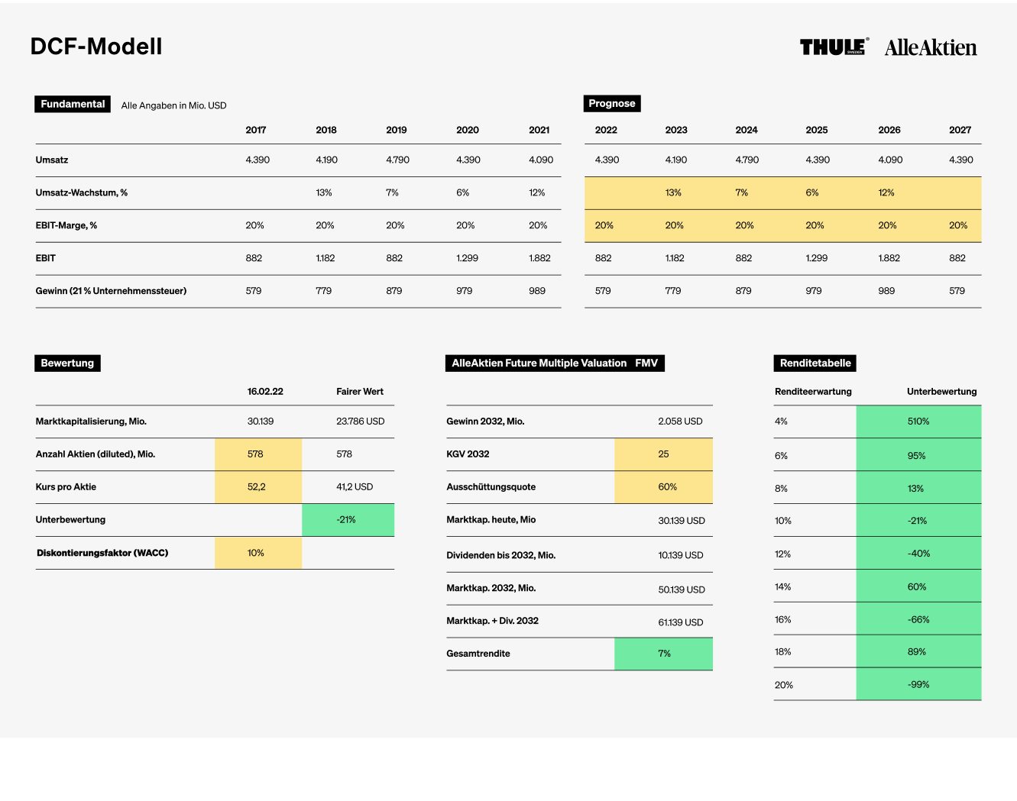
DCF-Modell

Fundamental
Alle Angaben in Mio. EUR
Prognose
 |  |  |  | 2017 | 2018 | 2019 | 2020 | 2021 | 2022 | 2023 | 2024 | 2025 | 2026 | 2027 | 2028 | 2029 | 2030 | 2031 | 2032 | 2033 | 2034 | 2035 | 2036 | 2037 | 2038 | 2039 | 2040 | 2041 | 2042 | Terminal Value
Umsatz |  |  | 3605 | 4,204 | 4,443 | 4,829 | 5,371 | 6,218 | 6,218 | 6,715 | 7,253 | 7,833 | 8,460 | 9,136 | 9,776 | 10,460 | 11,192 | 11,976 | 12,694 | 13,456 | 14,263 | 15,119 | 16,026 | 16,828 | 17,669 | 18,552 | 19,295 | 20,066 | 20,869
Umsatz-Wachstum, % |  |  |  | 17 % | 6 % | 9 % | 11 % | 16 % | 0 % | 8 % | 8 % | 8 % | 8 % | 8 % | 7 % | 7 % | 7 % | 7 % | 6 % | 6 % | 6 % | 6 % | 6 % | 5 % | 5 % | 5 % | 4 % | 4 % | 4 %
EBIT-Marge, % |  |  |  | 44 % | 43 % | 43 % | 46 % | 46 % | 35 % | 35 % | 35 % | 35 % | 35 % | 30 % | 30 % | 30 % | 30 % | 30 % | 30 % | 30 % | 30 % | 30 % | 30 % | 30 % | 25 % | 25 % | 25 % | 25 % | 25 %
EBIT |  |  |  | 1,840 | 1,930 | 2,080 | 2,450 | 2,840 | 2,176 | 2,350 | 2,538 | 2,742 | 2,961 | 2,741 | 2,933 | 3,138 | 3,358 | 3,593 | 3,808 | 4,037 | 4,279 | 4,536 | 4,808 | 5,048 | 4,417 | 4,638 | 4,824 | 5,017 | 5,217
Nettogewinn bei | 21 % | Steuern |  | 1,454 | 1,525 | 1,643 | 1,936 | 2,244 | 1,719 | 1,857 | 2,005 | 2,166 | 2,339 | 2,165 | 2,317 | 2,479 | 2,653 | 2,838 | 3,009 | 3,189 | 3,380 | 3,583 | 3,798 | 3,988 | 3,490 | 3,664 | 3,811 | 3,963 | 4,122 | 41,216

Bewertung
AlleAktien Future Multiple Valuation FMV
Renditetabelle
 |  |  |  | 2022-11-29 | Fairer Wert |  |  |  |  |  |  | Renditeerwartung |  | Unterbewertung
Marktkapitalisierung, Mio. |  |  |  | 55,860 | 30,560 |  | Gewinn 2032, Mio. |  |  | 3,009 |  | 4 % |  | 23 %
Anzahl Aktien (diluted), Mio. |  |  |  | 188 | 244 |  | KGV 2032 |  |  | 35 |  | 6 % |  | -22 %
Kurs pro Aktie |  |  |  | 292 | 125 |  | Ausschüttungsquote |  |  | 30 % |  | 8 % |  | -44 %
Unterbewertung |  |  |  |  | -57 % |  | Marktkap. heute Mio. |  |  | 55,860 |  | 10 % |  | -57 %
Diskontierungsfaktor (WACC) |  |  |  | 10 % |  |  | Dividenden bis 2032, Mio. |  |  | 7,664 |  | 12 % |  | -65 %
 |  |  |  |  |  |  | Marktkap. 2032, Mio. |  |  | 105,300 |  | 14 % |  | -71 %
 |  |  |  |  |  |  | Marktap. + Div. 2032 |  |  | 112,964 |  | 16 % |  | -75 %
 |  |  |  |  |  |  | Gesamtrendite |  |  | 7 % |  | 18 % |  | -78 %
 |  |  |  |  |  |  |  |  |  |  |  | 20 % |  | -80 %

